Caso Teste - Cadastro Cliente
Projeto: | MOCA
Grupo | 3
Analista: | Raul Meira de Souza
Data : | 2023-05-19
Versão: | 00.00.001

Caso de Teste: | Testar a funcionalidade de cadastro do cliente

Pré-Requisitos:
Rodar API Java
Rodar Site

Id do TC | Cenário | Script de Teste/Iteração com sistema | Massa de Teste | Esperado / Valor esperado | Status – Desenvolvimento | Status – Qualidade | PrintScreen Evidência
Id1 | Cadastrar Cliente | Acessar o site, entrar na página "Cadastro", e não preencher o campo de nome. | Nome: E-mail: teste123@email.com Telefone: 11959168156 Senha: #Tt123 Confirmação Senha: #Tt123 | Mensagem de Erro que é preciso informar um "nome". | OK | OK | 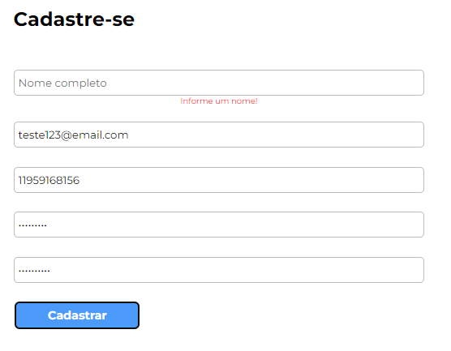
Id2 | Cadastrar Cliente | Acessar o site, entrar na página "Cadastro", e não preencher o campo de e-mail com "@" e ".com". | Nome: Teste E-mail: teste123email Telefone: 11959168156 Senha: #Tt123 Confirmação Senha: #Tt123 | Mensagem de Erro para digitar um e-mail válido. Exemplo: "teste@email.com" | OK | OK | 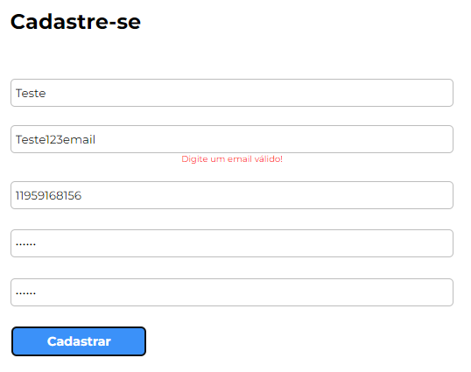
Id3 | Cadastrar Cliente | Acessar o site, entrar na página "Cadastro", e não preencher o campo de "Telefone". | Nome: Teste E-mail: teste123@email.com Telefone: Senha: #T123 Confirmação Senha: #T123 | Mensagem de Erro para digitar um telefone válido. | OK | OK | 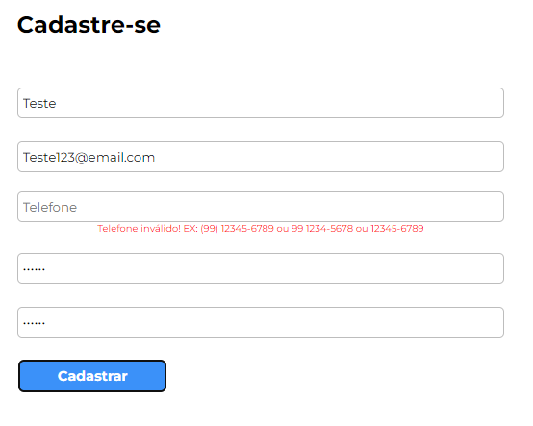
Id4 | Cadastrar Cliente | Acessar o site, entrar na página "Cadastro", e preencher o campo de "E-mail" com um e-mail já cadastrado. | Nome: Ja Cadastrado E-mail: jacadastrado@email.com Telefone: 11959168156 Senha: #T123 Confirmação Senha: #T126 | Mensagem de Erro que o e-mail informado já esta cadastrado. | OK | OK | 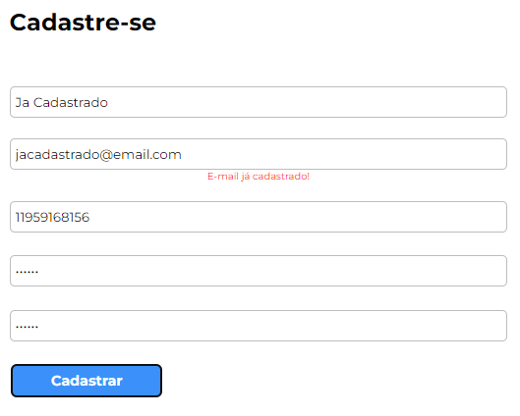
Id5 | Cadastrar Cliente | Acessar o site, entrar na página "Cadastro", e preencher o campo de "Senha" da maneira incorreta. | Nome: Teste E-mail: teste123@email.com Telefone: 11959168156 Senha: 123 Confirmação Senha: 123 | Mensagem de Erro que é a senha esta invalida, e falando o que ela precisa ter (uma letra maiúscula, um número e uma letra minúscula). | OK | OK | 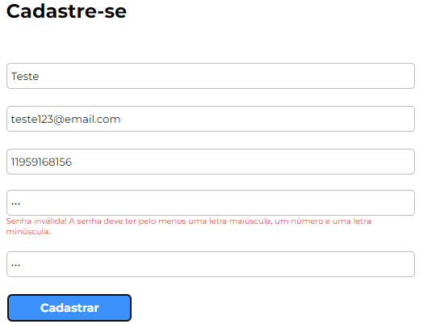
Id6 | Cadastrar Cliente | Acessar o site, entrar na página "Cadastro", e preencher o campo de "Confirmamar Senha" diferente do campo "Senha". | Nome: Teste E-mail: teste123@email.com Telefone: 11959168156 Senha: #Tt123 Confirmação Senha: testemocatestemoca | Mensagem de Erro que as senhas não conferem. | OK | OK | 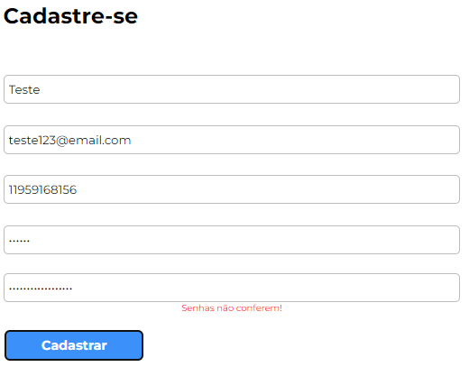
Id7 | Cadastrar Cliente | Acessar o site, entrar na página "Cadastro", e preencher os campos de maneira correta. | Nome: Teste Certo E-mail: testecerto@email.com Telefone: 11959168156 Senha: #Tt123 Confirmação Senha: #Tt123 | O sistema deve mandar o cliente para a página de "Login". | OK | OK | 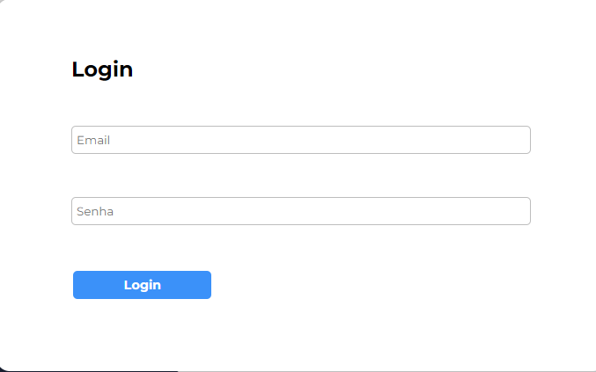

Tester: | Raul Meira de Souza
Data de homologação: | 2023-05-19

Caso Teste - Login Cliente
Projeto: | MOCA
Grupo | 3
Analista: | Raul Meira de Souza
Data : | 2023-05-19
Versão: | 00.00.001

Caso de Teste: | Testar a funcionalidade de Login do cliente

Pré-Requisitos:
Rodar API Java
Rodar Site
Utilizar a conta usada no Caso de "Cadastro do cliente"

Id do TC | Cenário | Script de Teste/Iteração com sistema | Massa de Teste | Esperado / Valor esperado | Status – Desenvolvimento | Status – Qualidade | PrintScreen Evidência
Id1 | Login Cliente | Acessar o site, entrar na página "Login", e não preencher o campo de "Senha". | E-mail: testecerto@email.com Senha: #Tt123 | Mensagem de Erro que é preciso informar uma senha. | OK | OK | 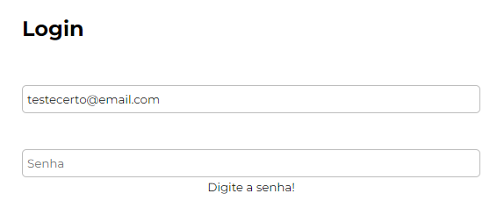
Id2 | Login Cliente | Acessar o site, entrar na página "Login", e não preencher o campo de "E-mail". | E-mail: Senha: #Tt123 | Mensagem de Erro que é preciso informar um e-mail. | OK | OK | 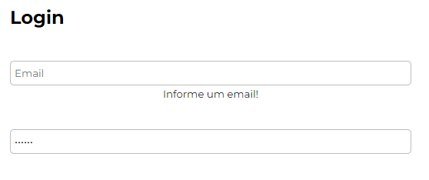
Id3 | Login Cliente | Acessar o site, entrar na página "Login", e informar um e-mail não cadastrado. | E-mail: testeerrado@email.com Senha: #Tt123 | Mensagem de Erro para digitar um telefone válido. | OK | OK | 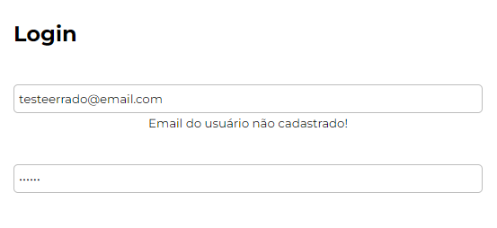
Id4 | Login Cliente | Acessar o site, entrar na página "Cadastro", e fazer o login com a conta do caso "Cadastro Cliente". | E-mail: testecerto@email.com Senha: #Tt123 | Sistema deve mandar o usuário para a Dashboard. | OK | OK | 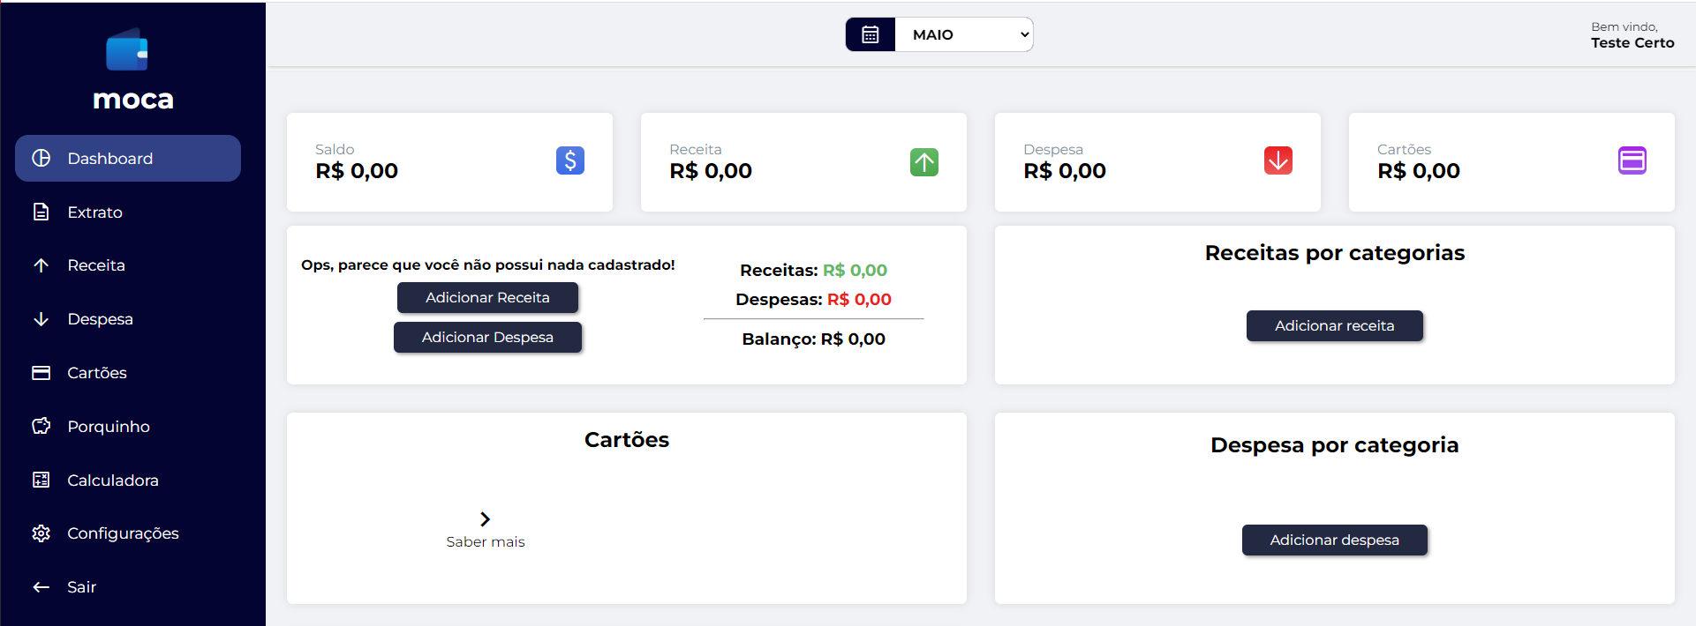

Tester: | Raul Meira de Souza
Data de homologação: | 2023-05-19

Caso Teste - Porquinho
Projeto: | MOCA
Grupo | 3
Analista: | Raul Meira de Souza
Data : | 2023-05-19
Versão: | 00.00.001

Caso de Teste: | Testar a funcionalidade de Porquinho

Pré-Requisitos:
Rodar API Java
Rodar Site
Ter uma conta cadastrada e logar no site

Id do TC | Cenário | Script de Teste/Iteração com sistema | Massa de Teste | Esperado / Valor esperado | Status – Desenvolvimento | Status – Qualidade | PrintScreen Evidência
Id1 | Retirar valor do Porquinho | Acessar o site, fazer o Login, ir para a página de "Porquinho", adicionar um valor X e retirar mais do que o valor x. | Valor: 10 Data: 20/05/2023 | Mensagem de Erro que o saldo do Porquinho é insuficiente. | OK | OK | 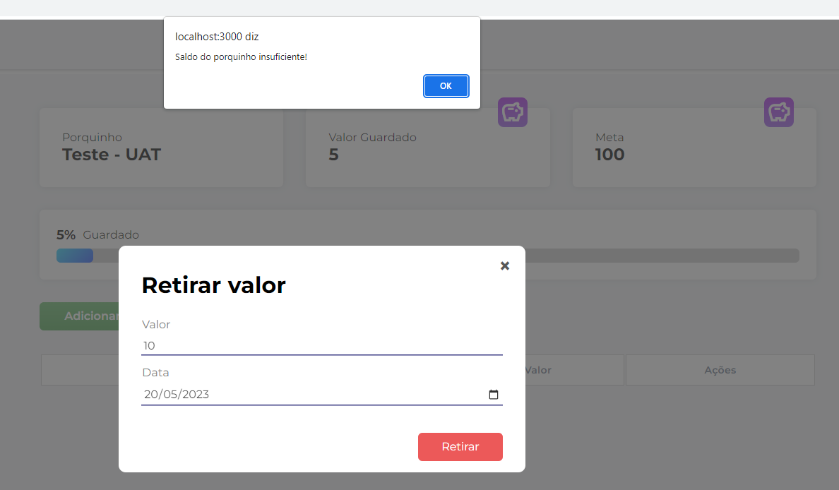
Id2 | Adicionar valor ao Porquinho | Acessar o site, fazer o Login, ir para a página de "Porquinho", adicionar um valor menor que 0. | Valor: -1 Data: 20/05/2023 | Mensagem de Erro que o valor para ser adicionado é invalido. | OK | OK | 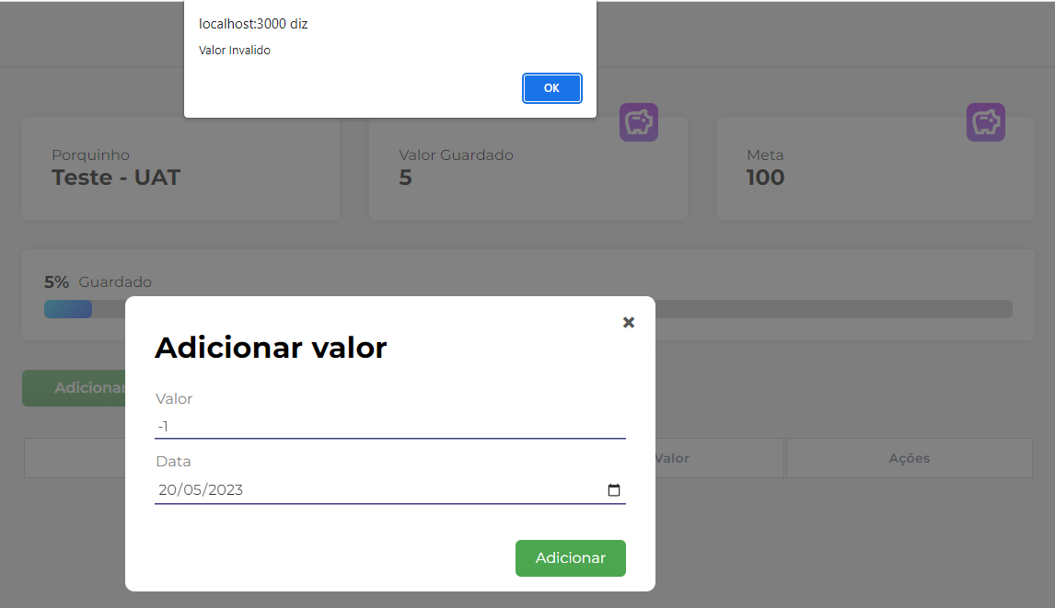
Id3 | Adicionar valor ao Porquinho | Acessar o site, fazer o Login, ir para a página de "Porquinho", adicionar um valor X (maior que 0) | Valor: 40 Data: 20/05/2025 | O sistema deve apresentar esse valor como uma despesa (Depósito no porquinho) no extrato e atualizar o saldo | OK | OK | 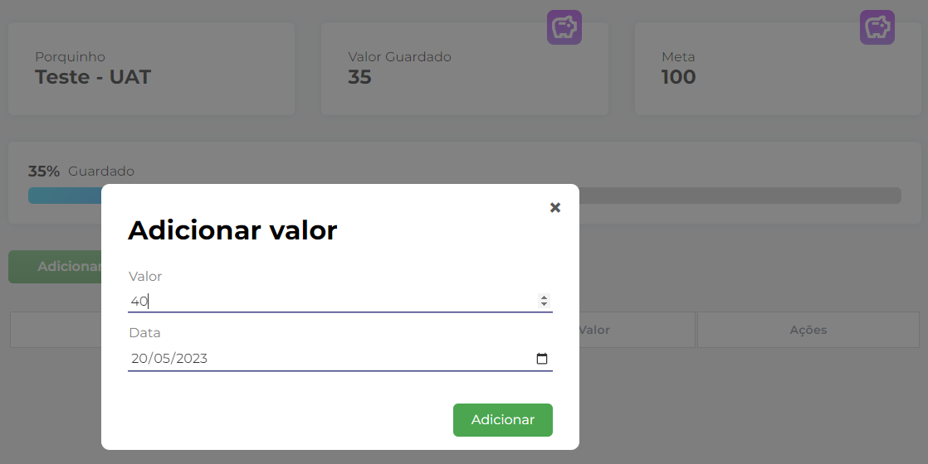 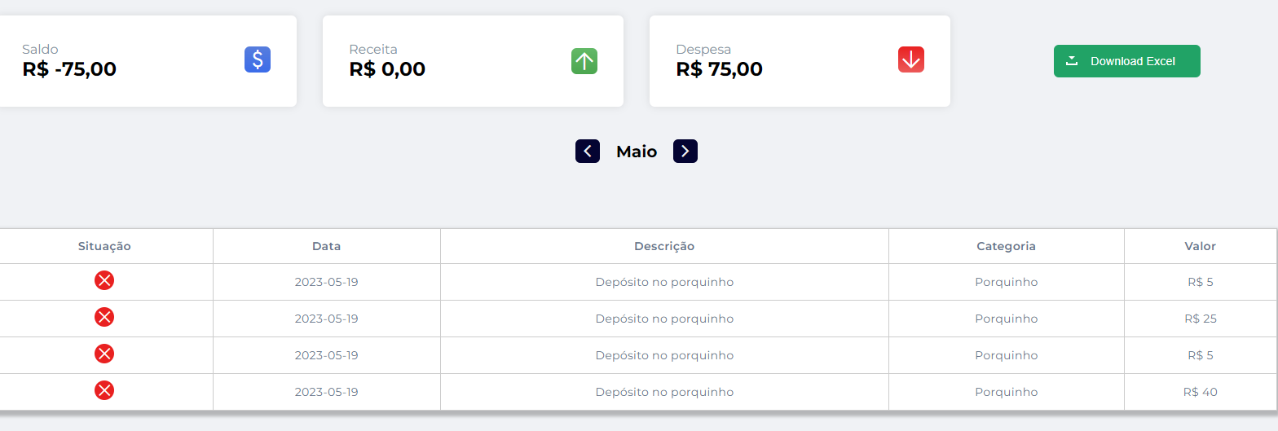
Id4 | Retirar valor do Porquinho | Acessar o site, fazer o Login, ir para a página de "Porquinho", retirar um valor X (menor que o valor atual). | Valor: 15 Data: 20/05/2024 | O sistema deve apresentar esse valor como uma receita no extratoe atualizar o saldo | OK | OK | 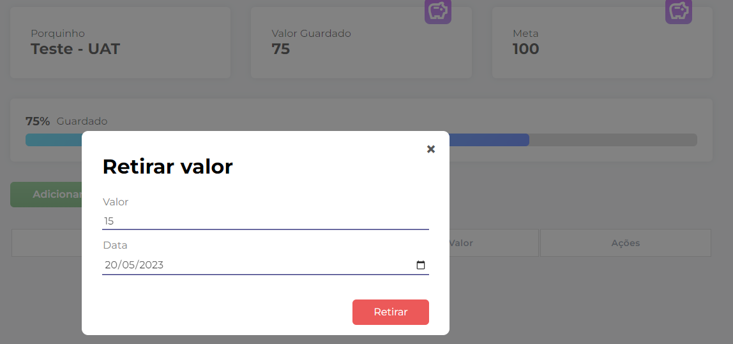 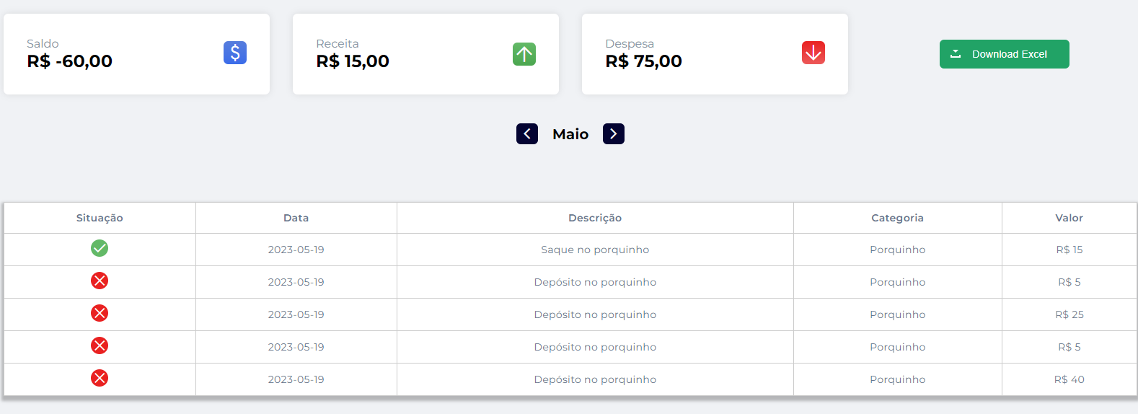

Tester: | Raul Meira de Souza
Data de homologação: | 2023-05-19

 | retirar valor menor que o guardado

